Лист 1
Прайс-лист
МИР ПРЯЖИ

В валюте: руб. (курс 1).
Цены указаны на 07.08.2020

№ | Номенклатура/ Характеристика номенклатуры | Описание | Изображение | Артикул | Цена | Ед. | Остаток | Ссылка на сайт
 | Термонабор (карта и термопластик) "Бабочки в цветах", арт.termonabor81 | Термонабор (карта и термопластик) "Бабочки в цветах", Freedecor | 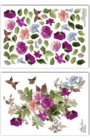 | termonabor081 | 106.00 |  |  | Изображение
 | Термонабор (карта и термопластик) "Бабочки в цветах", арт.termonabor81 |  |  |  | 106.00 | шт | 1 | Изображение
 | Термонабор (карта и термопластик) "Жёлтая лилия", арт.termonabor104 | Термонабор (карта и термопластик) "Жёлтая лилия", Freedecor | 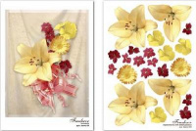 | termonabor104 | 106.00 |  |  | Изображение
 | Термонабор (карта и термопластик) "Жёлтая лилия", арт.termonabor104 |  |  |  | 106.00 | шт | 1 | Изображение
 | Термонабор (карта и термопластик) "Игривый питомец", арт.termonabor122 | Термонабор (карта и термопластик) "Игривый питомец", Freedecor | 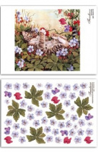 | termonabor122 | 106.00 |  |  | Изображение
 | Термонабор (карта и термопластик) "Игривый питомец", арт.termonabor122 |  |  |  | 106.00 | шт | 4 | Изображение
 | Термонабор (карта и термопластик) "Кот в нарциссах", арт.termonabor120 | Термонабор (карта и термопластик) "Кот в нарциссах", Freedecor | 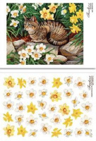 | termonabor120 | 106.00 |  |  | Изображение
 | Термонабор (карта и термопластик) "Кот в нарциссах", арт.termonabor120 |  |  |  | 106.00 | шт | 5 | Изображение
 | Термонабор (карта и термопластик) "Котёнок в саду", арт.termonabor119 | Термонабор (карта и термопластик) "Котёнок в саду", Freedecor | 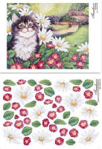 | termonabor119 | 106.00 |  |  | Изображение
 | Термонабор (карта и термопластик) "Котёнок в саду", арт.termonabor119 |  |  |  | 106.00 | шт | 1 | Изображение
 | Термонабор (карта и термопластик) "Кошачье семейство", арт.termonabor123 | Термонабор (карта и термопластик) "Кошачье семейство", Freedecor | 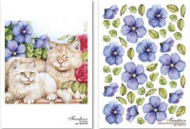 | termonabor123 | 106.00 |  |  | Изображение
 | Термонабор (карта и термопластик) "Кошачье семейство", арт.termonabor123 |  |  |  | 106.00 | шт | 6 | Изображение
 | Термонабор (карта и термопластик) "Кошка и маки", арт.termonabor121 | Термонабор (карта и термопластик) "Кошка и маки", Freedecor | 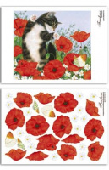 | termonabor121 | 106.00 |  |  | Изображение
 | Термонабор (карта и термопластик) "Кошка и маки", арт.termonabor121 |  |  |  | 106.00 | шт | 6 | Изображение
 | Термонабор (карта и термопластик) "Мелкий вьюн", арт.termonabor82 | Термонабор (карта и термопластик) "Мелкий вьюн", Freedecor | 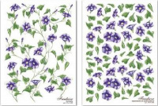 | termonabor082 | 106.00 |  |  | Изображение
 | Термонабор (карта и термопластик) "Мелкий вьюн", арт.termonabor82 |  |  |  | 106.00 | шт | 17 | Изображение
 | Термонабор (карта и термопластик) "Оранжевое настроение", арт.termonabor103 | Термонабор (карта и термопластик) "Оранжевое настроение", Freedecor | 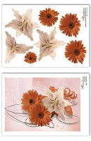 | termonabor103 | 106.00 |  |  | Изображение
 | Термонабор (карта и термопластик) "Оранжевое настроение", арт.termonabor103 |  |  |  | 106.00 | шт | 1 | Изображение
 | Термонабор (карта и термопластик) "Оттенки вечера", арт.termonabor75 | Термонабор (карта и термопластик) "Оттенки вечера", Freedecor | 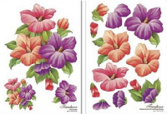 | termonabor075 | 106.00 |  |  | Изображение
 | Термонабор (карта и термопластик) "Оттенки вечера", арт.termonabor75 |  |  |  | 106.00 | шт | 4 | Изображение
 | Термонабор (карта и термопластик) "Пёстрые бутоньерки", арт.termonabor76 | Термонабор (карта и термопластик) "Пёстрые бутоньерки", Freedecor | 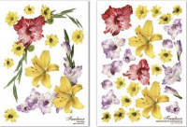 | termonabor076 | 106.00 |  |  | Изображение
 | Термонабор (карта и термопластик) "Пёстрые бутоньерки", арт.termonabor76 |  |  |  | 106.00 | шт | 8 | Изображение
 | Термонабор (карта и термопластик) "Пионовый бутон", арт.termonabor79 | Термонабор (карта и термопластик) "Пионовый бутон", Freedecor | 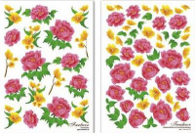 | termonabor079 | 106.00 |  |  | Изображение
 | Термонабор (карта и термопластик) "Пионовый бутон", арт.termonabor79 |  |  |  | 106.00 | шт | 13 | Изображение
 | Термонабор (карта и термопластик) "Пуансетия к Новому Году", арт.termonabor147 | Термонабор (карта и термопластик) "Пуансетия к Новому Году", Freedecor | 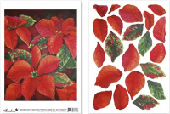 | termonabor147 | 106.00 |  |  | Изображение
 | Термонабор (карта и термопластик) "Пуансетия к Новому Году", арт.termonabor147 |  |  |  | 106.00 | шт | 11 | Изображение
 | Термонабор (карта и термопластик) "Розовый мак", арт.termonabor106 | Термонабор (карта и термопластик) "Розовый мак", Freedecor | 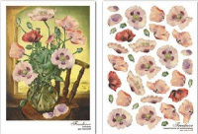 | termonabor106 | 106.00 |  |  | Изображение
 | Термонабор (карта и термопластик) "Розовый мак", арт.termonabor106 |  |  |  | 106.00 | шт | 4 | Изображение
 | Термонабор (карта и термопластик) "Розовый тюльпан", арт.termonabor77 | Термонабор (карта и термопластик) "Розовый тюльпан", Freedecor | 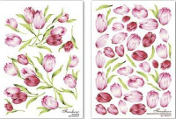 | termonabor077 | 106.00 |  |  | Изображение
 | Термонабор (карта и термопластик) "Розовый тюльпан", арт.termonabor77 |  |  |  | 106.00 | шт | 11 | Изображение
 | Термонабор (карта и термопластик) "Сиреневая нежность", арт.termonabor109 | Термонабор (карта и термопластик) "Сиреневая нежность", Freedecor | 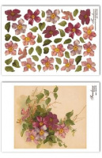 | termonabor109 | 106.00 |  |  | Изображение
 | Термонабор (карта и термопластик) "Сиреневая нежность", арт.termonabor109 |  |  |  | 106.00 | шт | 8 | Изображение
 | Термонабор (карта и термопластик) "Тюльпанный микс", арт.termonabor100 | Термонабор (карта и термопластик) "Тюльпанный микс", Freedecor | 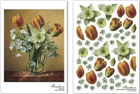 | termonabor100 | 106.00 |  |  | Изображение
 | Термонабор (карта и термопластик) "Тюльпанный микс", арт.termonabor100 |  |  |  | 106.00 | шт | 2 | Изображение
 | Термонабор (карта и термопластик) "Утренняя заря", арт.termonabor80 | Термонабор (карта и термопластик) "Утренняя заря", Freedecor | 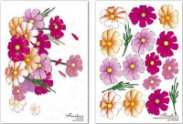 | termonabor080 | 106.00 |  |  | Изображение
 | Термонабор (карта и термопластик) "Утренняя заря", арт.termonabor80 |  |  |  | 106.00 | шт | 11 | Изображение
 | Термонабор (карта и термопластик) "Цветочная корзина", арт.termonabor145 | Термонабор (карта и термопластик) "Цветочная корзина", Freedecor | 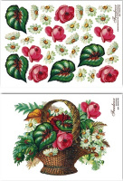 | termonabor145 | 106.00 |  |  | Изображение
 | Термонабор (карта и термопластик) "Цветочная корзина", арт.termonabor145 |  |  |  | 106.00 | шт | 1 | Изображение
 | Термонабор (термопленка и термопластик) "Синяя фиалка", арт.termonabor133 | Термонабор (термопленка и термопластик) "Синяя фиалка", Freedecor | 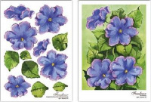 | termonabor133 | 106.00 |  |  | Изображение
 | Термонабор (термопленка и термопластик) "Синяя фиалка", арт.termonabor133 |  |  |  | 106.00 | шт | 3 | Изображение

